3. Choinka
http://malinowyexcel.pl/

1. Wykreślanie dni
2. Kolorowanie choinki
3*. Bombki

 | Data | Godzina od | Godzina do
I | 2021-12-01 |  | 16:00:00
 | 2021-12-02 |  | 16:00:00
 | 2021-12-03 |  | 16:00:00
II | 2021-12-06 |  | 16:00:00
 | 2021-12-07 |  | 16:00:00
 | 2021-12-08 |  | 16:00:00
 | 2021-12-09 |  | 16:00:00
 | 2021-12-10 |  | 16:00:00
III | 2021-12-13 |  | 16:00:00
 | 2021-12-14 |  | 16:00:00
 | 2021-12-15
 | 2021-12-16
 | 2021-12-17
IV | 2021-12-20
 | 2021-12-21
 | 2021-12-22
 | 2021-12-23
 | 2021-12-24
 | 2021-12-27
 | 2021-12-28
 | 2021-12-29
 | 2021-12-30
 | 2021-12-31

ROB
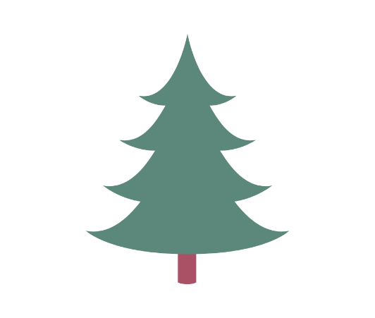 59%

 | Zrobione | 10
 | To DO | 17
 | % | 59%

